DBT설명
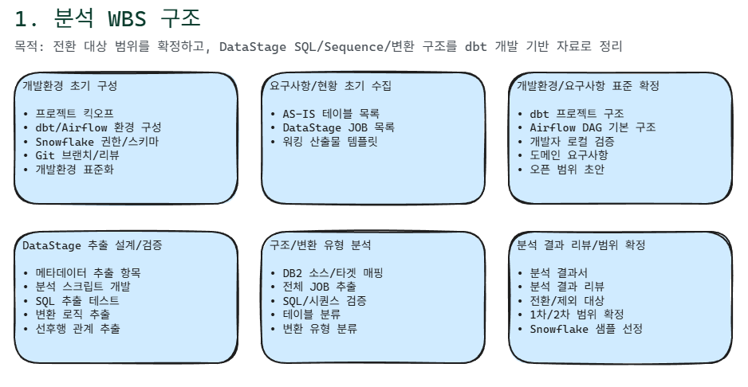

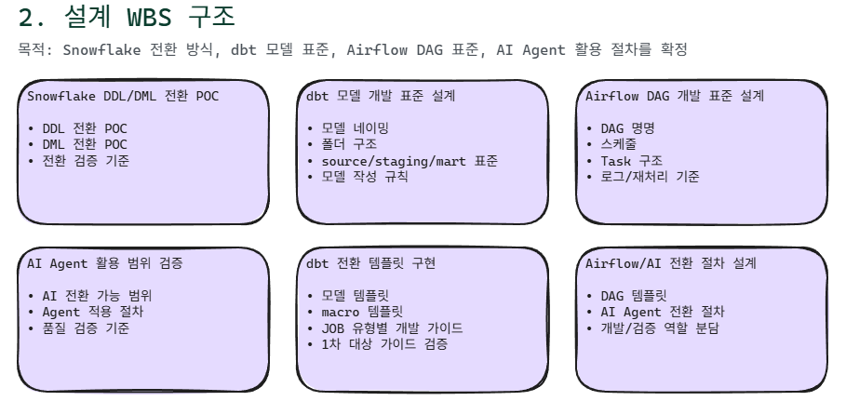

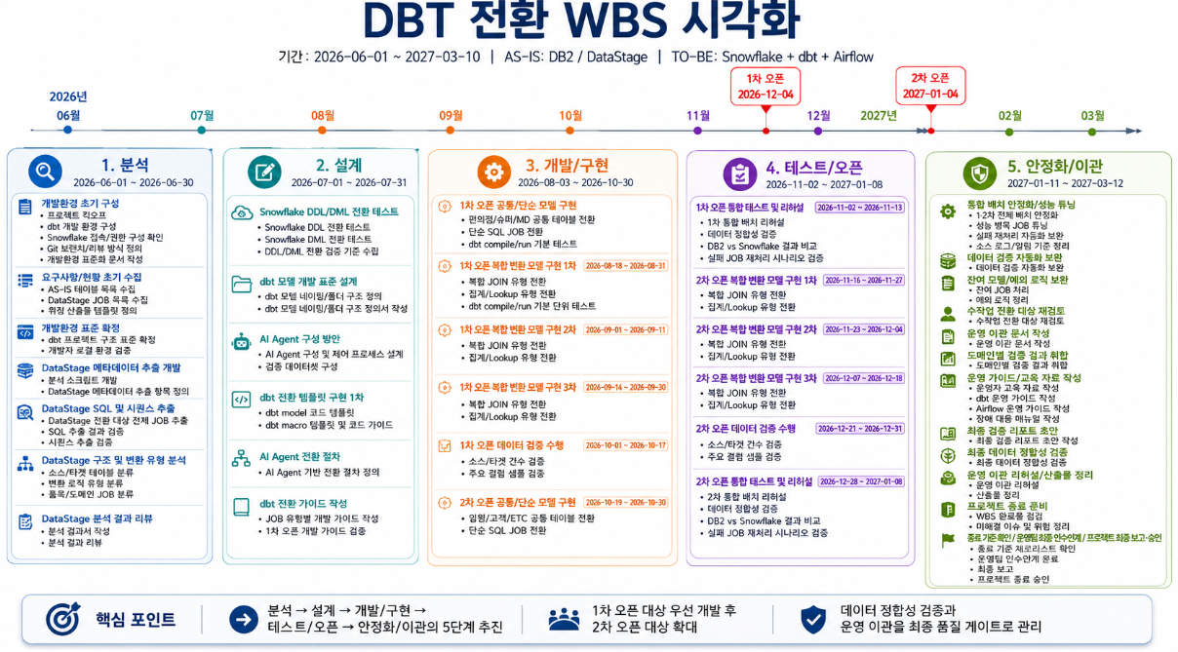

AIRFLOW설명
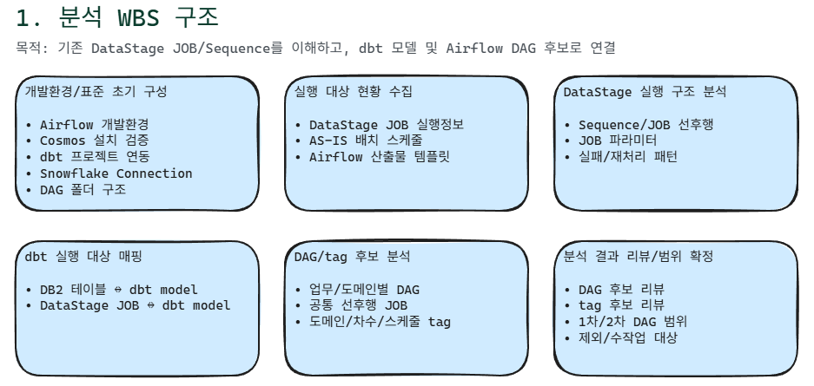

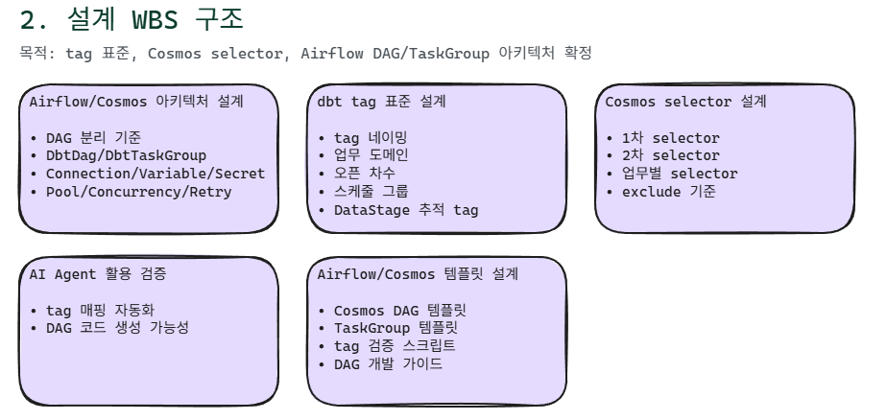

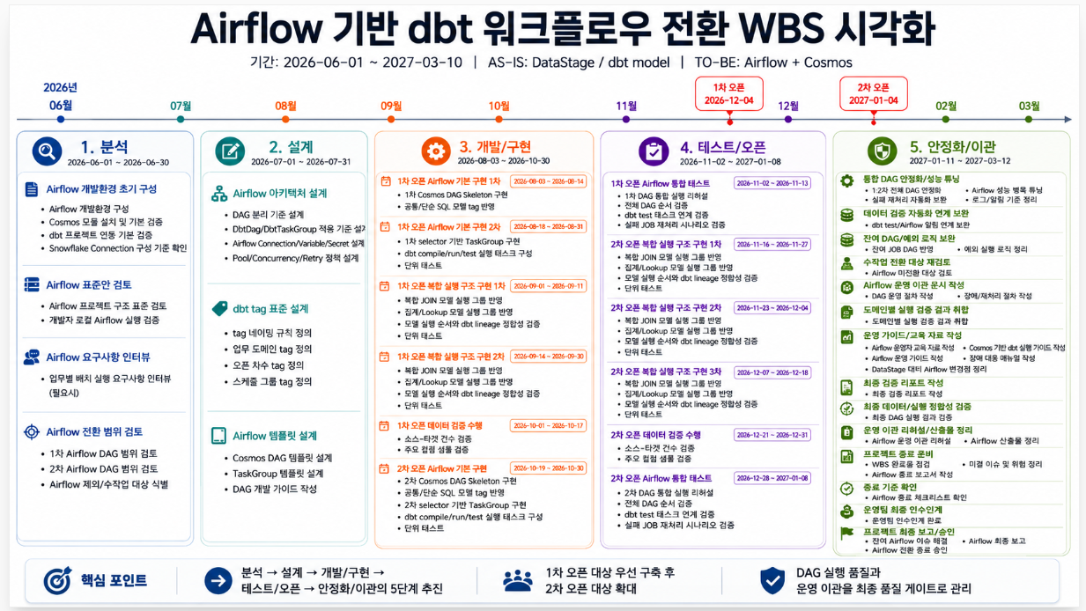

AI 에이전트기반변환파이프라인체계구축
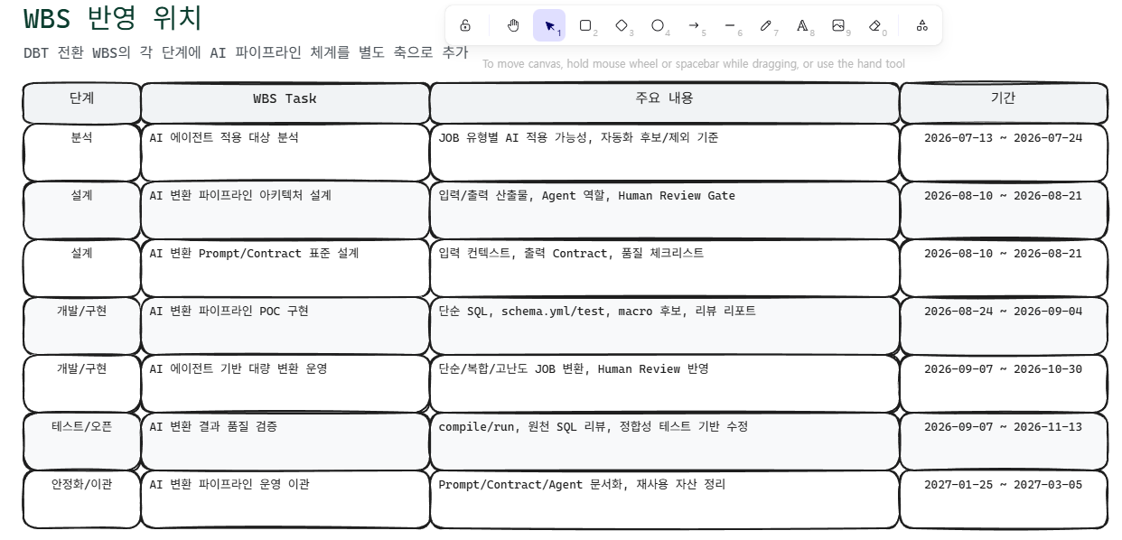
AI 에이전트 기반 변환 파이프라인 체계 구축

개발 기간 및 투입 인력 부족 리스크를 줄이기 위한 dbt 대량 전환 자동화 체계 구축

AI 변환 파이프라인 실행 흐름

DataStage 분석 결과를 표준 입력 컨텍스트로 만들고, Agent별 생성/검증/리뷰를 반복

Agent 역할 정의

각 Agent의 입력/출력 산출물을 표준화해서 대량 전환 품질 편차를 줄임

